2024_03_data
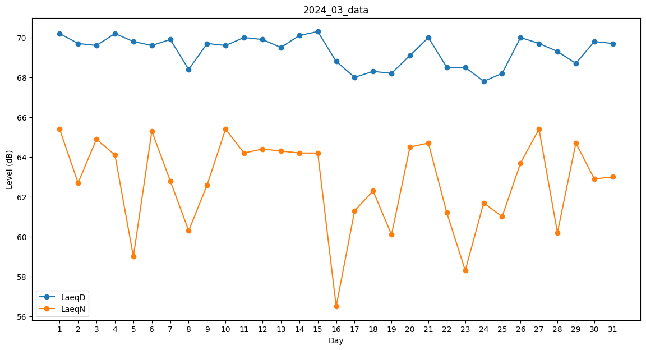
Day | LaeqD | LaeqN
1 | 70.2 | 65.4
2 | 69.7 | 62.7
3 | 69.6 | 64.9
4 | 70.2 | 64.1
5 | 69.8 | 59
6 | 69.6 | 65.3
7 | 69.9 | 62.8
8 | 68.4 | 60.3
9 | 69.7 | 62.6
10 | 69.6 | 65.4
11 | 70 | 64.2
12 | 69.9 | 64.4
13 | 69.5 | 64.3
14 | 70.1 | 64.2
15 | 70.3 | 64.2
16 | 68.8 | 56.5
17 | 68 | 61.3
18 | 68.3 | 62.3
19 | 68.2 | 60.1
20 | 69.1 | 64.5
21 | 70 | 64.7
22 | 68.5 | 61.2
23 | 68.5 | 58.3
24 | 67.8 | 61.7
25 | 68.2 | 61
26 | 70 | 63.7
27 | 69.7 | 65.4
28 | 69.3 | 60.2
29 | 68.7 | 64.7
30 | 69.8 | 62.9
31 | 69.7 | 63

